Лист1
 |  | Магазин «Бисер, Бусинка, Страз» чешский бисер оптом, с доставкой по России http://biser-businka-strass-18.com http://okeanbusin.ru |  |  |  |  | опт: +7 499 157-65-90 опт: +7 499 157-31-51 заказ отправлять на: optotdel18@yandex.ru

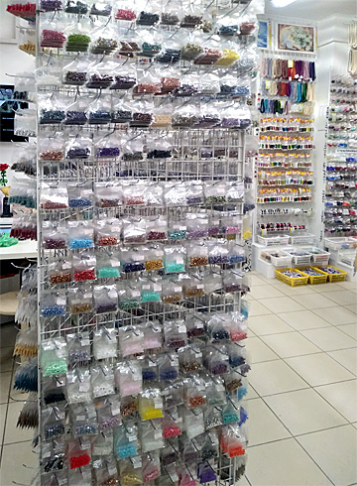
Бланк-заказа: |  | Бусины CzechMates 2-Hole Tiles, Чехия
ФИО, организация, адрес:
Контактный телефон:
 |  |  |  | Валюта расчёта: Доллар |  |  |  |  |  | 0.00
 |  |  |  |  |  | $- | $- | $- | Наличие
Картинка | П/ № | Артикул | размер | Упаковка | Розничная цена | Цена при покупке только бусин на сумму: |  |  |  | Заказ 1 ед.=1уп.
 |  |  |  |  |  | от 5 000р | От 10000 руб | От 15 000руб
 |  |  |  |  |  | Цена при покупке вместе с бисером:
 |  |  |  |  |  | от 10 до 30 кг | от 30 до 50 кг | от 50 кг

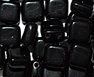 | 01 | Opaque Jet 23980 | 6x6x3 мм | 10 гр. ~ 45 шт. | 149.00 | $1.59 | $1.39 | $1.19
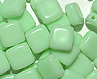 | 02 | Opaque Green 53100 | 6x6x3 мм | 10 гр ~ 45 шт. | 206.00 | $2.20 | $1.92 | $1.64
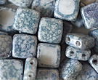 | 03 | White Terracotta Blue 02010-15464 | 6x6x3 мм | 10 гр ~ 45 шт. | 206.00 | $2.20 | $1.92 | $1.64
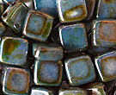 | 04 | Chalk Lazure Blue 02010-65431 | 6x6x3 мм | 10 гр ~ 45 шт. | 206.00 | $2.20 | $1.92 | $1.64 |  |  | 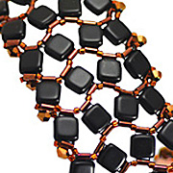 | 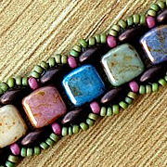
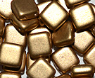 | 05 | Light Gold Matt 00030-01710 | 6x6x3 мм | 10 гр ~ 45 шт. | 206.00 | $2.20 | $1.92 | $1.64
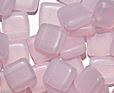 | 06 | Light Pink Matt 72200-84100 | 6x6x3 мм | 10 гр ~ 45 шт. | 206.00 | $2.20 | $1.92 | $1.64 |  |  | 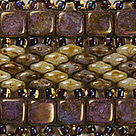
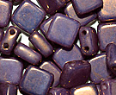 | 07 | Alabaster Purple Luster 02010-14415 | 6x6x3 мм | 10 гр ~ 45 шт. | 206.00 | $2.20 | $1.92 | $1.64
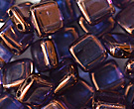 | 08 | Rummy Amethyst 00030-15726 | 6x6x3 мм | 10 гр ~ 45 шт. | 206.00 | $2.20 | $1.92 | $1.64 | нет
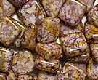 | 09 | Opaque Violet Gold Picasso 02010-15696 | 6x6x3 мм | 10 гр ~ 45 шт. | 206.00 | $2.20 | $1.92 | $1.64
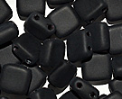 | 10 | Jet Matte 23980-84100 | 6x6x3 мм | 10 гр ~ 45 шт. | 149.00 | $1.59 | $1.39 | $1.19
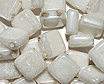 | 11 | Opaque Luster White 02010-14400 | 6x6x3 мм | 10 гр ~ 45 шт. | 206.00 | $2.20 | $1.92 | $1.64
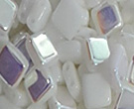 | 12 | CzechMates Tile 02010-28701 | 6x6x3 мм | 10 гр ~ 45 шт. | 206.00 | $2.20 | $1.92 | $1.64 | нет
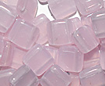 | 13 | Light Pink 72200 | 6x6x3 мм | 10 гр ~ 45 шт. | 206.00 | $2.20 | $1.92 | $1.64
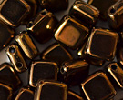 | 14 | Dark Bronze 23980-14415 | 6x6x3 мм | 10 гр ~ 45 шт. | 206.00 | $2.20 | $1.92 | $1.64
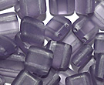 | 15 | Tanzanite matte 20500-84100 | 6x6x3 мм | 10 гр ~ 45 шт. | 206.00 | $2.20 | $1.92 | $1.64
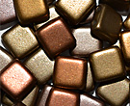 | 16 | Gold Rainbow 00030-01610 | 6x6x3 мм | 10 гр ~ 45 шт. | 206.00 | $2.20 | $1.92 | $1.64 | нет
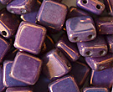 | 17 | Chalk Vega Purple 02010-15726 | 6x6x3 мм | 10 гр ~ 45 шт. | 206.00 | $2.20 | $1.92 | $1.64
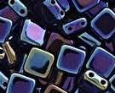 | 18 | Jet Blue Iris 23980-21435 | 6x6x3 мм | 10 гр ~ 45 шт. | 206.00 | $2.20 | $1.92 | $1.64 | нет
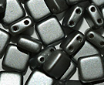 | 19 | Pearl Coat Light Grey/Silver 02010-25028 | 6x6x3 мм | 10 гр ~ 45 шт. | 206.00 | $2.20 | $1.92 | $1.64
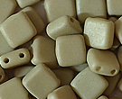 | 20 | Alabaster Light Olivine Silk Matte 02010-29564 | 6x6x3 мм | 10 гр ~ 45 шт. | 206.00 | $2.20 | $1.92 | $1.64
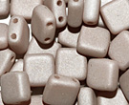 | 21 | Alabaster Light Purple 02010-29562 | 6x6x3 мм | 10 гр ~ 45 шт. | 206.00 | $2.20 | $1.92 | $1.64
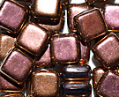 | 22 | Pink Gold Metallic 23980-27143 | 6x6x3 мм | 10 гр ~ 45 шт. | 206.00 | $2.20 | $1.92 | $1.64 | нет
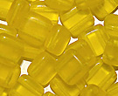 | 23 | Yellow Transparent matte 80000-84100 | 6x6x3 мм | 10 гр ~ 45 шт. | 206.00 | $2.20 | $1.92 | $1.64
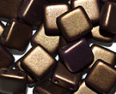 | 24 | Goldshine Saddle Brown 02010-24107 | 6x6x3 мм | 10 гр ~ 45 шт. | 206.00 | $2.20 | $1.92 | $1.64
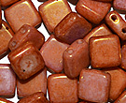 | 25 | Chalk White Gold Luster 02010-14497 | 6x6x3 мм | 10 гр ~ 45 шт. | 206.00 | $2.20 | $1.92 | $1.64
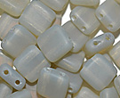 | 26 | Gray Matte 41010-84100 | 6x6x3 мм | 10 гр ~ 45 шт. | 206.00 | $2.20 | $1.92 | $1.64
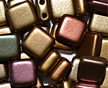 | 27 | Gold Rainbow 00030-01620 | 6x6x3 мм | 10 гр ~ 45 шт. | 206.00 | $2.20 | $1.92 | $1.64 | нет
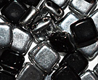 | 28 | Jet Labrador 23980-27001 | 6x6x3 мм | 10 гр ~ 45 шт. | 206.00 | $2.20 | $1.92 | $1.64
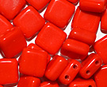 | 29 | Opaque Red 93180 | 6x6x3 мм | 10 гр ~ 45 шт. | 206.00 | $2.20 | $1.92 | $1.64
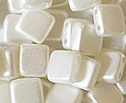 | 30 | Pastel White 02010-25001 | 6x6x3 мм | 10 гр ~ 45 шт. | 206.00 | $2.20 | $1.92 | $1.64
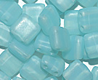 | 31 | Aquamarine Opal 60010-84100 | 6x6x3 мм | 10 гр ~ 45 шт. | 206.00 | $2.20 | $1.92 | $1.64
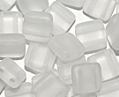 | 32 | Cristal Matte 00030-84100 | 6x6x3 мм | 10 гр ~ 45 шт. | 149.00 | $1.59 | $1.39 | $1.19
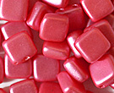 | 33 | Pearl Shine Coral Pink 02010-24003 | 6x6x3 мм | 10 гр ~ 45 шт. | 206.00 | $2.20 | $1.92 | $1.64
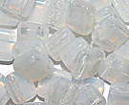 | 34 | White Opal 01000 | 6x6x3 мм | 10 гр ~ 45 шт. | 206.00 | $2.20 | $1.92 | $1.64
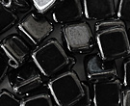 | 35 | Hematite 23980-14400 | 6x6x3 мм | 10 гр ~ 45 шт. | 149.00 | $1.59 | $1.39 | $1.19
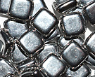 | 36 | Crystal Full Labrador 00030-27000 | 6x6x3 мм | 10 гр ~ 45 шт. | 206.00 | $2.20 | $1.92 | $1.64
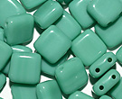 | 37 | Opaque Aqua 63120 | 6x6x3 мм | 10 гр ~ 45 шт. | 206.00 | $2.20 | $1.92 | $1.64 | нет
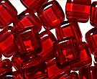 | 38 | Siam 90090 | 6x6x3 мм | 10 гр ~ 45 шт. | 206.00 | $2.20 | $1.92 | $1.64
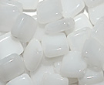 | 39 | Alabaster White 02010 | 6x6x3 мм | 10 гр ~ 45 шт. | 149.00 | $1.59 | $1.39 | $1.19
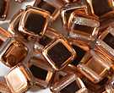 | 40 | Crystal Capri Gold 00030-27101 | 6x6x3 мм | 10 гр ~ 45 шт. | 206.00 | $2.20 | $1.92 | $1.64
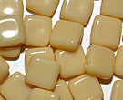 | 41 | Silky Ivory 13010 | 6x6x3 мм | 10 гр ~ 45 шт. | 206.00 | $2.20 | $1.92 | $1.64
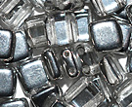 | 42 | Crystal Labrador 00030-27001 | 6x6x3 мм | 10 гр ~ 45 шт. | 206.00 | $2.20 | $1.92 | $1.64
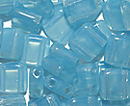 | 43 | Aqua Opal 61000 | 6x6x3 мм | 10 гр ~ 45 шт. | 206.00 | $2.20 | $1.92 | $1.64
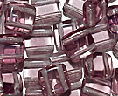 | 44 | Crystal Amethyst 20040 | 6x6x3 мм | 10 гр ~ 45 шт. | 206.00 | $2.20 | $1.92 | $1.64
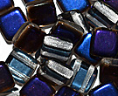 | 45 | Crystal Jet Azura 00030-29901 | 6x6x3 мм | 10 гр ~ 45 шт. | 206.00 | $2.20 | $1.92 | $1.64
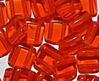 | 46 | Hyacinth 90030 | 6x6x3 мм | 10 гр ~ 45 шт. | 206.00 | $2.20 | $1.92 | $1.64
 | 47 | Opaque Rose Gold Topaz 02010-65491 | 6x6x3 мм | 10 гр ~ 45 шт. | 206.00 | $2.20 | $1.92 | $1.64
 | 48 | Crystal Clear 00030 | 6x6x3 мм | 10 гр ~ 45 шт. | 206.00 | $2.20 | $1.92 | $1.64
 | 49 | Chalk Lava Red 02010-01890 | 6x6x3 мм | 10 гр ~ 45 шт. | 206.00 | $2.20 | $1.92 | $1.64
 | 50 | Crystal Bronze Gold Matte 00030-01740 | 6x6x3 мм | 10 гр ~ 45 шт. | 206.00 | $2.20 | $1.92 | $1.64
 | 51 | Opaque Pink 73030 | 6x6x3 мм | 10 гр ~ 45 шт. | 206.00 | $2.20 | $1.92 | $1.64
 | 52 | Opaque Pink deep 73040 | 6x6x3 мм | 10 гр ~ 45 шт. | 206.00 | $2.20 | $1.92 | $1.64
 | 53 | 23980-27143 | 6x6x3 мм | 10 гр ~ 45 шт. | 149.00 | $1.59 | $1.39 | $1.19

в начало >>

